2019_11_data
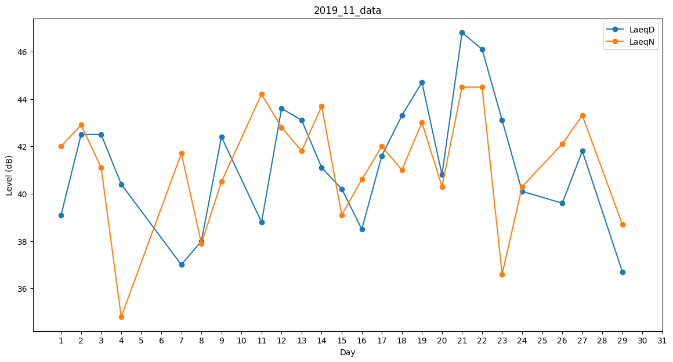
Day | LaeqD | LaeqN
1 | 39.1 | 42
2 | 42.5 | 42.9
3 | 42.5 | 41.1
4 | 40.4 | 34.8
5 | 0 | 38.1
6 | 28.1 | 0
7 | 37 | 41.7
8 | 38 | 37.9
9 | 42.4 | 40.5
10 | 0 | 36.6
11 | 38.8 | 44.2
12 | 43.6 | 42.8
13 | 43.1 | 41.8
14 | 41.1 | 43.7
15 | 40.2 | 39.1
16 | 38.5 | 40.6
17 | 41.6 | 42
18 | 43.3 | 41
19 | 44.7 | 43
20 | 40.8 | 40.3
21 | 46.8 | 44.5
22 | 46.1 | 44.5
23 | 43.1 | 36.6
24 | 40.1 | 40.3
25 | 43.5 | 0
26 | 39.6 | 42.1
27 | 41.8 | 43.3
28 | 42.9 | 0
29 | 36.7 | 38.7
30 | 0 | 0

